MAPA
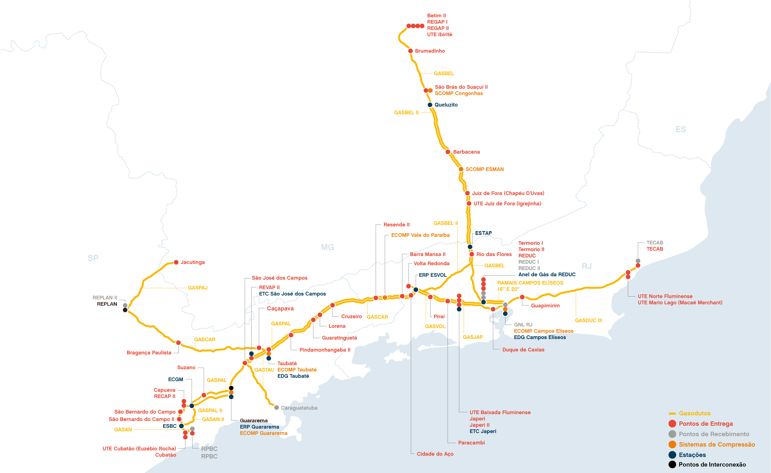

Zona de Balanceamento ZB4

Zona de Balanceamento ZB1

Zona de Balanceamento ZB3

Zona de Balanceamento ZB2

